ENGLISH
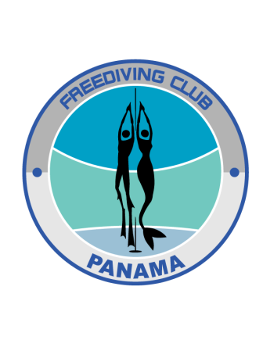

REGISTRATION FORM
FIRST FREEDIVING COMPETITION
IN PANAMA

 | NAME:
 | LASTNAME: |  | FEMALE
 | SEX: |  | MALE
 | DATE OF BIRTH:
 | EMAIL: |  | SMALL
 | TELEPHONE: |  | MEDIUM
 | ADDRESS: |  | LARGE
 | COUNTRY: |  | XLARGE
 | HAVE YOU EVER DONE A FREEDIVING COURSE? WHICH ONES?
 | NACIONALITY:
 | SHIRT SIZE:
 | DISCIPLINES AVAILABLES

 | STATIC APNEA (STA) | ANNOUNCED PERFORMANCE
 | DYNAMIC WITH FINS (DYN) | ANNOUNCED PERFORMANCE | SMALL
 | DYNAMIC WITHOUT FINS (DNF) | ANNOUNCED PERFORMANCE | MEDIUM
 |  |  | LARGE
 |  |  | XXLARGE

